SRS_인터페이스
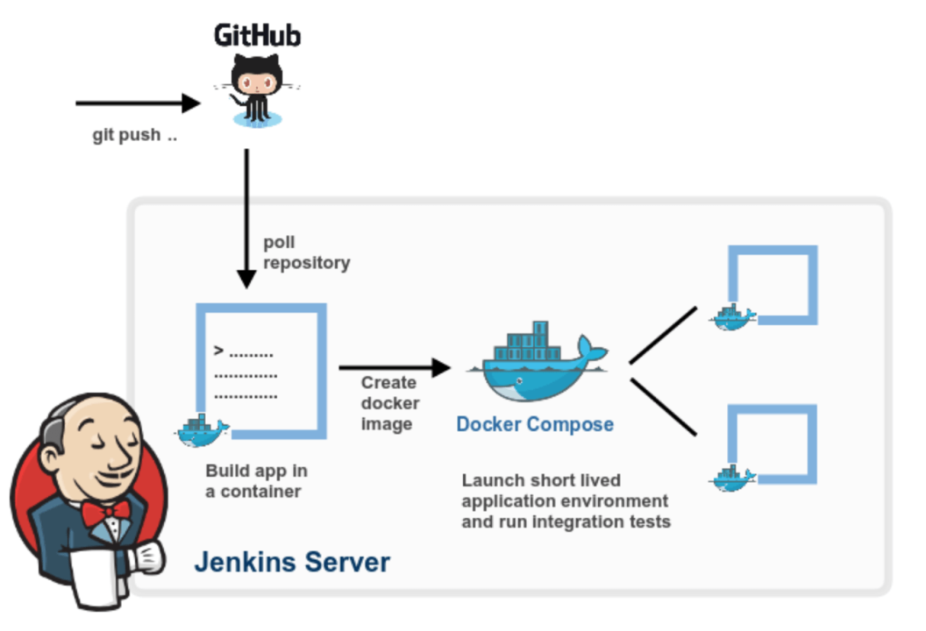
하드웨어/소프트웨어 인터페이스 (Hardware/Software Interface)
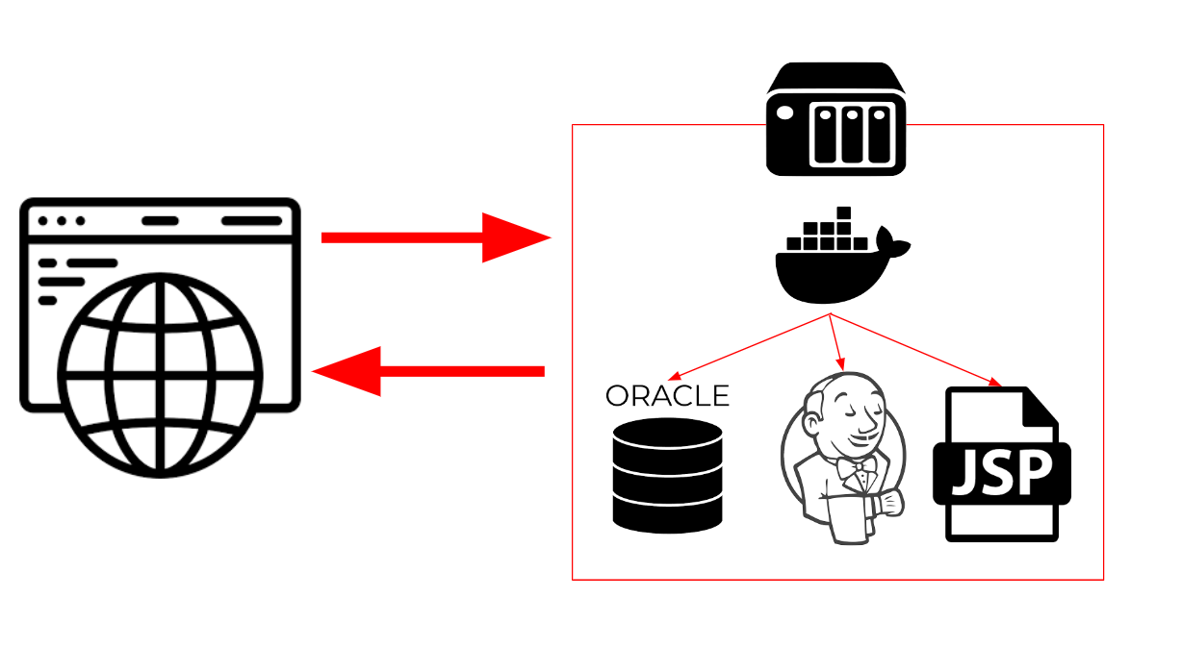

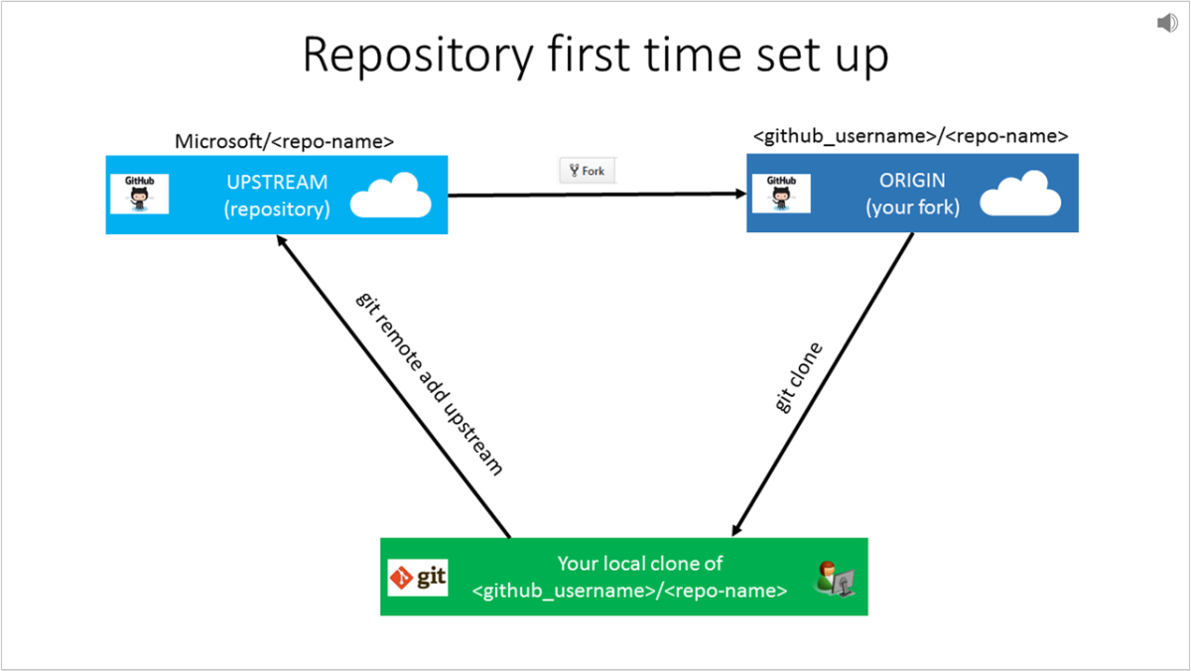
소스코드 형상관리

CI/CD

